Cleaning Process
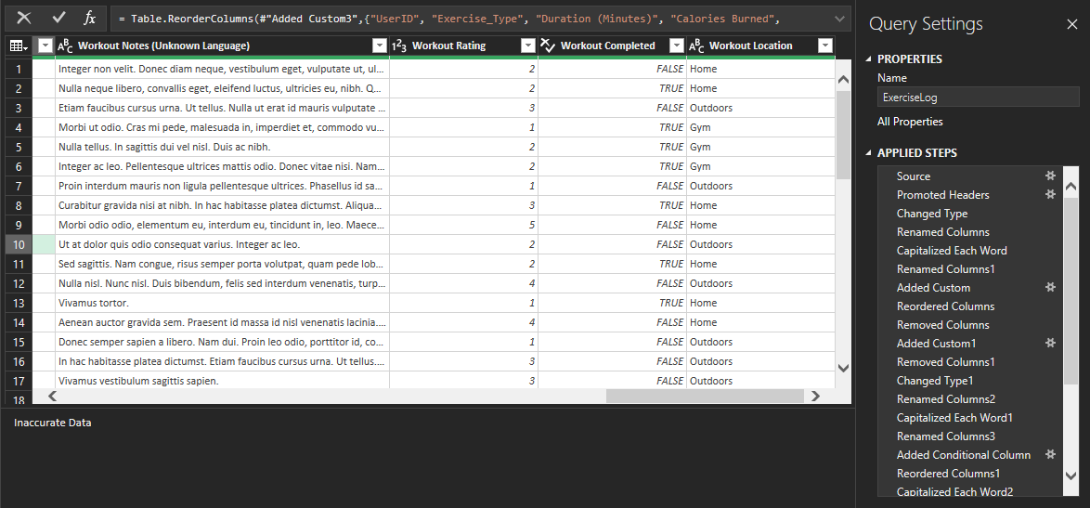
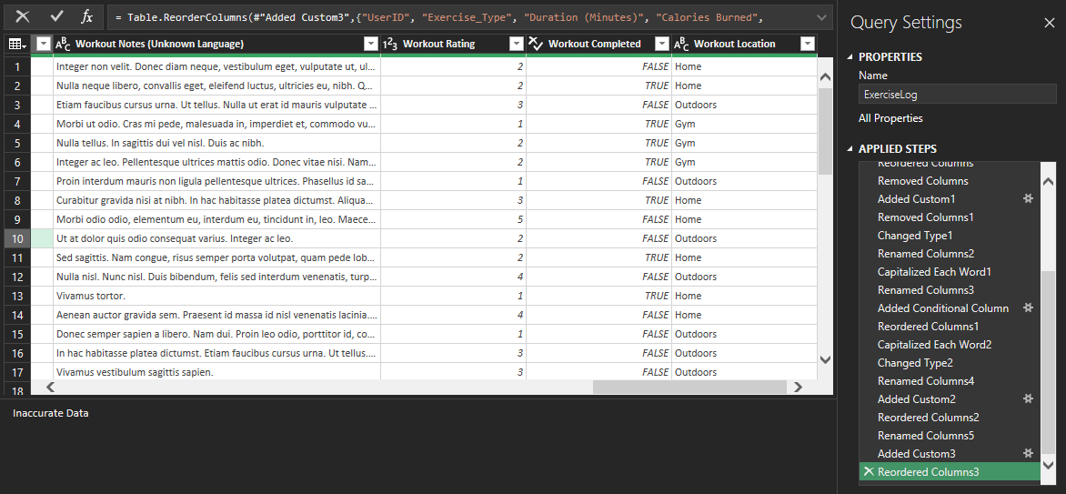
1 | Download data from Mockaroo
2 | Load data into software for cleaning
3 | Performed queries and interactions to make data viable for pivoting/searches
4 | Proceed accordingly

